Oppgave 2
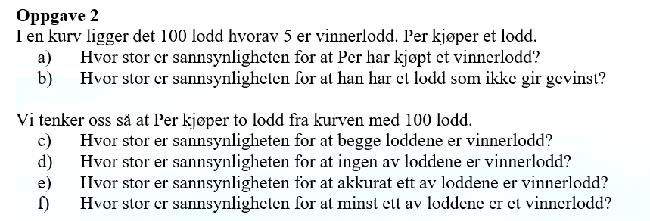
a)P(et vinnerlodd)= | 0.05
Svar: 5%

b) P(ikke gevinst)=1-P(et vinnerlodd)= |  | 0.95
Svar: 95%

c) P( to er vinnerlodd)= | 0.002
Svar: 0,2%

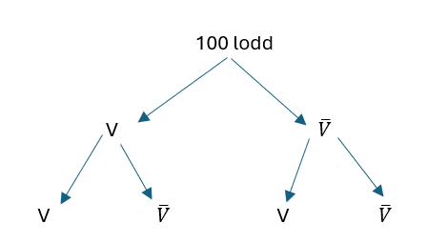
d) P(ikke gevinst)= | 0.902
Svar: 90,2%
 |  |  |  | c)-d):
e) P(ett av loddene er vinnerlodd)= |  | 0.096
Svar: 9,6%

f) P(minst ett av loddene er et vinnerlodd)= 1-P(ikke gevinst)= |  |  | 0.098
Svar: 9,8%

